상품제안서
자유형 긴 팬시부채 | 상품코드: S19847

 |  |  |  |  |  |  | 02-713-8555 | www.synergygift.co.kr
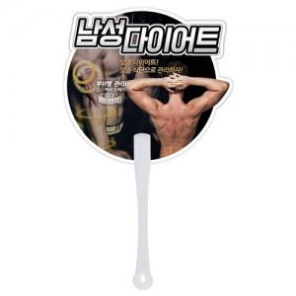

【상세/제작정보】 | 커스텀 디자인으로 제작 가능한 부채!

【인쇄/포장옵션】 | 풀칼라 / 포장불가능

【공급단가】 | 수량 | 1,000~ | 3,000~ | 5,000~ | 10,000~ | 30,000~
*VAT별도 | 단가 | 330원 | 300원 | 280원 | 260원 | 250원

【상품 URL】 | https://www.synergygift.co.kr:443/src/goods_detail.php?gdno=395

